Sheet1
change to «ПЕРЕНЕСТИ НА SD-КАРТУ»
Settings > Apps
字符串是分开的，前半部分在资源文件（res等）里，后半部分不在资源 文件里，得用Locale.getDefault().getLanguage().endsWith("xx") Kill 掉进程 或者重启后生效

change to «Функция анти-вор активирована. Ваш номер мобильного телефона был установлен в качестве экстренной связи. Вы можете удаленно управлять устройством, когда оно потеряно. Пожалуйста, проверьте следующие функции: заблокировать: #блокировать# удалить данные : #удалить# Изменить пин-код: #пин#

有时候不要质疑自己改string或者array改错了。 先重启试试，很可能是没生效

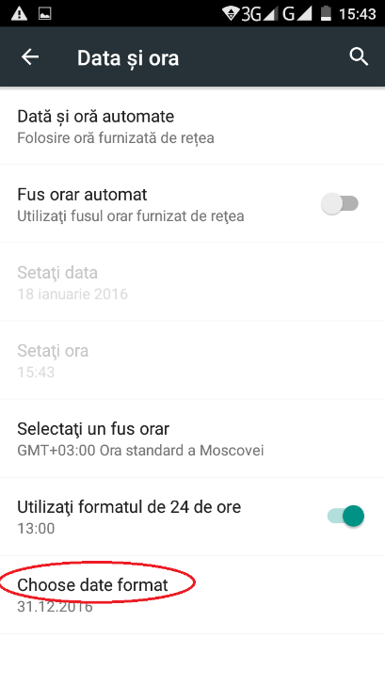
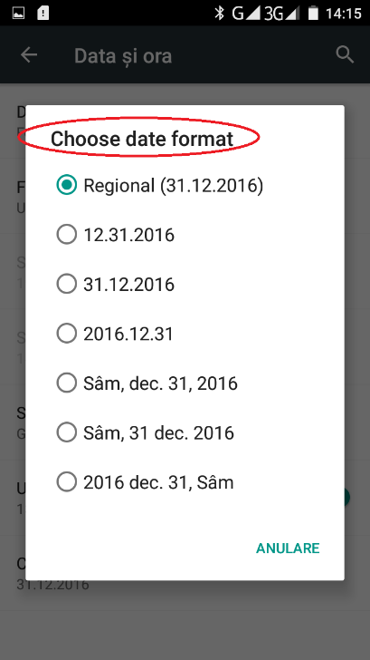

Settings-Date&Time-Choose date format | Choose date format | Format de dată
Settings-Date&Time-Choose date format-Choose date format | Choose date format | Selectați formatul de dată

左边这个和右边合起来是一个组件，叫做ListPreferences. 并不是一个button加点击事件（或者listitem加点击事件） 当该组件在xml中不指定对话框的title时 ，会默认改title与左边显示的label一样。这个在代码中是找不到的。 所以在xml中添加title一项即可。

Clean Task manager

/frameworks/base/packages/SystemUI/bird/res/values-ru/bird_string.xml文件夹新建
vendor/mediatek/proprietary/packages/apps/Camera/bird/src/com/bird/camera/BirdFeatureOption.java
change to «Память очищена на [number] МБ»

尤其要注意在编译的时候生成两个安装路径，很傻逼。
Install: out/target/product/bd6735m_35g_a_m0/data/app/SystemUITests/SystemUITests.apk
Install: out/target/product/bd6735m_35g_a_m0/system/priv-app/SystemUI/SystemUI.apk
push上面那个修改不会生效 以后push时没生效还要注意下push的apk名字是否正确。

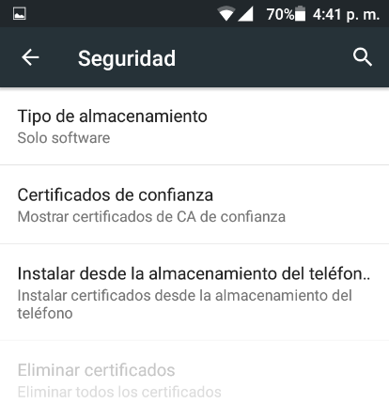

路径是：settings/security Install from phone storage
或者是Install from SD card
修改路径：
packages/apps/Settings/src/com/android/settings/SecuritySettings.java
因为引用的字符串作了处理导致和res/values/strings.xml不一样

1. Inside the security menu, in the option: "Install from phone storage" the correct phrase is:
"Instalar desde el almacenamiento del teléfono"
String title = UtilsExt.getVolumeString(R.string.credentials_install, description, getActivity()); String summary = UtilsExt.getVolumeString(R.string.credentials_install_summary, description, getActivity());

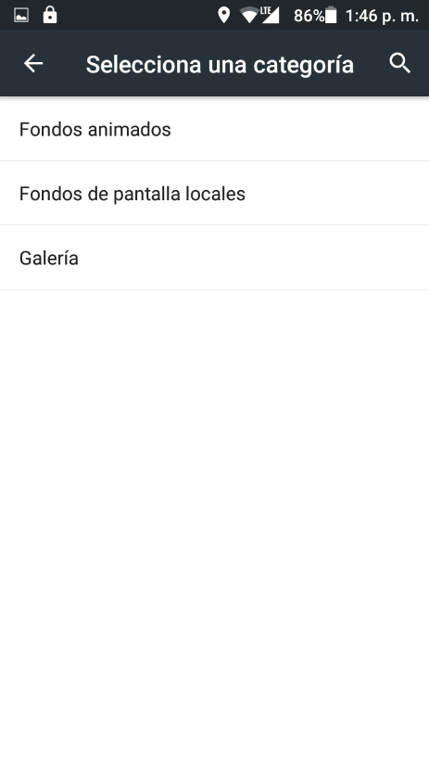

修改路径：packages/apps/Settings/src/com/android/settings/WallpaperTypeSettings.java
这条是谷歌相册显示有问题。
原因是title获取的是ResolveInfo对象，而这个对象loadLabel(pm).
获得的是Activity的label(这个activity满足给的intent flags)
假如这个Activity的和那个应用启动的Activity不是同一个，可能Application的
label和这个Activity的label不一样。
那么我们需要获得ApplicationInfo对象。详细代码如下：
3. Inside Wallpaper of display menu, now does not appears
"Fotos" option
private void populateWallpaperTypes() { // Search for activities that satisfy the ACTION_SET_WALLPAPER action final Intent intent = new Intent(Intent.ACTION_SET_WALLPAPER); final PackageManager pm = getPackageManager(); final List<ResolveInfo> rList = pm.queryIntentActivities(intent, PackageManager.MATCH_DEFAULT_ONLY); final PreferenceScreen parent = getPreferenceScreen(); parent.setOrderingAsAdded(false); // Add Preference items for each of the matching activities for (ResolveInfo info : rList) { Preference pref = new Preference(getActivity()); Intent prefIntent = new Intent(intent); prefIntent.setComponent(new ComponentName( info.activityInfo.packageName, info.activityInfo.name)); pref.setIntent(prefIntent); CharSequence label = info.loadLabel(pm); if (label == null) label = info.activityInfo.packageName; //@ {bird: modified by liuqipeng 20161101 if(label.equals("Photos")){ try { ApplicationInfo mApplicationInfo=pm.getApplicationInfo(info.activityInfo.packageName,0); label=mApplicationInfo.loadLabel(pm); } catch (NameNotFoundException e) { // TODO Auto-generated catch block e.printStackTrace(); } } //@ }bird: modified by liuqipeng 20161101 pref.setTitle(label); parent.addPreference(pref); } }

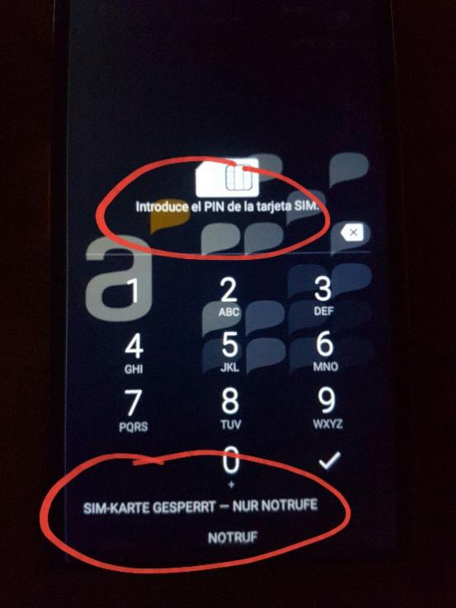

手机锁住SIM

修改路径：
frameworks/base/packages/Keyguard

注意最下面的那个紧急拨号竟然不是在frameworks/base/packages/Keyguard
实际也不再packages/service/Telephony ,而是在SystemUI里面。
frameworks/base/packages/SystemUI

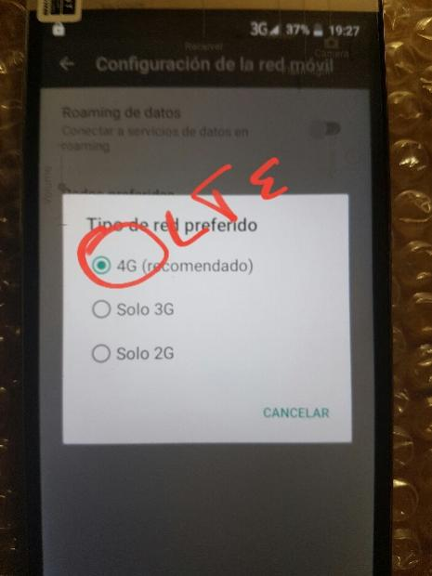
修改网络制式

修改路径：
packages/services/Telephony

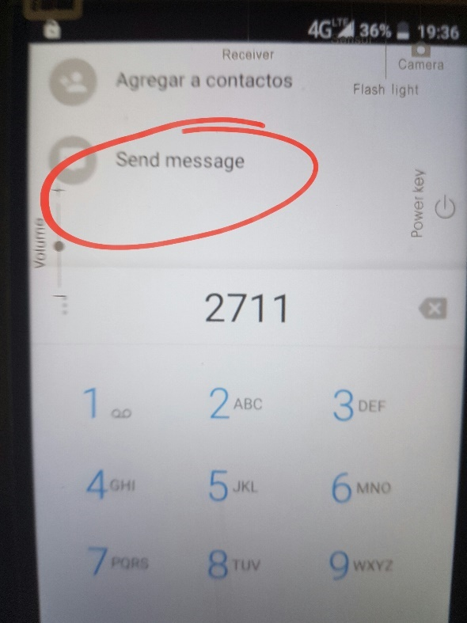

联系人进去拨号

alps/packages/apps/Dialer/bird/res/values-es

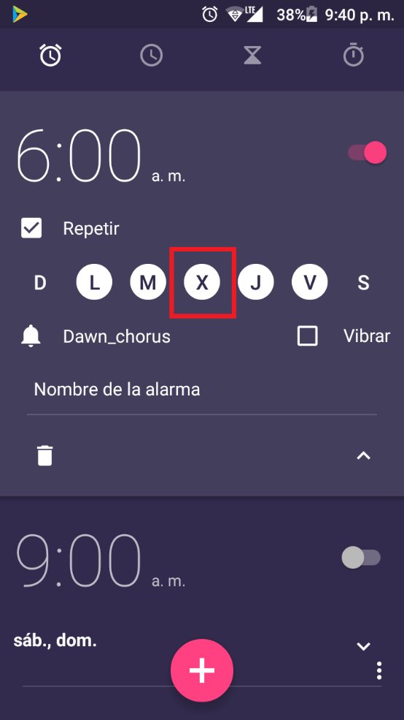

 | 更改闹钟的周一，周二，周三等。。。
 | 实际路径在external/icu/icu4c/source/data/locales/es.txt 针对不同平台,L,M版本还不完全一样，但都在external目录下。
 | 而且验证生效的方式也有所不同。详细参考。
 | https://onlinesso.mediatek.com/Pages/FAQ.aspx?List=SW&FAQID=FAQ04011
 | https://onlinesso.mediatek.com/Pages/FAQ.aspx?List=SW&FAQID=FAQ04421

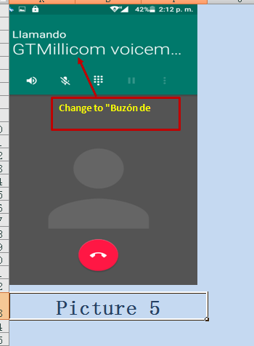

 | 字符串内容并没有在packages/apps/Dialer
 | 而是在vendor/mediatek/proprietary/frameworks/base/telephony/etc/voicemail-conf.xml

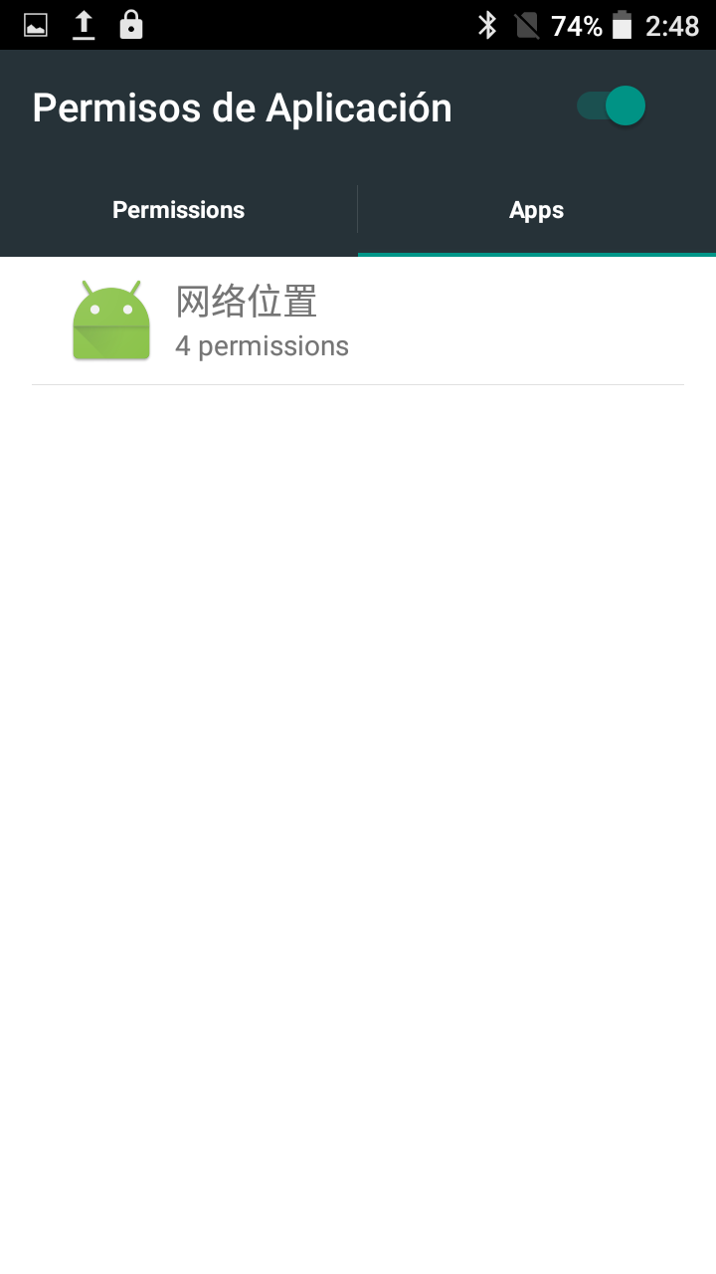

修改网络位置
/vendor/mediatek/proprietary/packages/apps/PermissionControl/src/com/mediatek/security/ui
AppsFragment.java
holder.mAppName.setText(appItem.mAppName); //liuqipeng add if(Locale.getDefault().getLanguage().endsWith("es")){ if((appItem.mAppName).equalsIgnoreCase("NetWorkLocation")){ holder.mAppName.setText("Parámetros de Red"); } } //liuqipeng holder.mAppIcon.setImageDrawable(appItem.mAppIcon); holder.mAppSize.setText(appItem.mAppPermSize);

实测es-rUS这个语言获取语言得到的结果也是es结尾的，因为上面代码生效了。

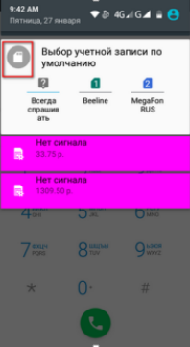

vendor/mediatek/proprietary/frameworks/base/res/res/drawable*/account_select_notification.png

